テスト
整形

計算 | 日付 | 内容 | 金額（円） | 保有金融機関 | 大項目 | 中項目 | メモ | 分類
 |  |  |  |  |  |  |  | FALSE
 |  |  |  |  |  |  |  | FALSE
 |  |  |  |  |  |  |  | FALSE
 |  |  |  |  |  |  |  | FALSE
 |  |  |  |  |  |  |  | FALSE
 |  |  |  |  |  |  |  | FALSE
 |  |  |  |  |  |  |  | FALSE
 |  |  |  |  |  |  |  | FALSE
 |  |  |  |  |  |  |  | FALSE
 |  |  |  |  |  |  |  | FALSE
 |  |  |  |  |  |  |  | FALSE
 |  |  |  |  |  |  |  | FALSE
 |  |  |  |  |  |  |  | FALSE
 |  |  |  |  |  |  |  | FALSE
 |  |  |  |  |  |  |  | FALSE
 |  |  |  |  |  |  |  | FALSE
 |  |  |  |  |  |  |  | FALSE
 |  |  |  |  |  |  |  | FALSE
 |  |  |  |  |  |  |  | FALSE
 |  |  |  |  |  |  |  | FALSE
 |  |  |  |  |  |  |  | FALSE
 |  |  |  |  |  |  |  | FALSE
 |  |  |  |  |  |  |  | FALSE
 |  |  |  |  |  |  |  | FALSE
 |  |  |  |  |  |  |  | FALSE
 |  |  |  |  |  |  |  | FALSE
 |  |  |  |  |  |  |  | FALSE
 |  |  |  |  |  |  |  | FALSE
 |  |  |  |  |  |  |  | FALSE
 |  |  |  |  |  |  |  | FALSE
 |  |  |  |  |  |  |  | FALSE
 |  |  |  |  |  |  |  | FALSE
 |  |  |  |  |  |  |  | FALSE
 |  |  |  |  |  |  |  | FALSE
 |  |  |  |  |  |  |  | FALSE
 |  |  |  |  |  |  |  | FALSE
 |  |  |  |  |  |  |  | FALSE
 |  |  |  |  |  |  |  | FALSE
 |  |  |  |  |  |  |  | FALSE
 |  |  |  |  |  |  |  | FALSE
 |  |  |  |  |  |  |  | FALSE
 |  |  |  |  |  |  |  | FALSE
 |  |  |  |  |  |  |  | FALSE
 |  |  |  |  |  |  |  | FALSE
 |  |  |  |  |  |  |  | FALSE
 |  |  |  |  |  |  |  | FALSE
 |  |  |  |  |  |  |  | FALSE
 |  |  |  |  |  |  |  | FALSE
 |  |  |  |  |  |  |  | FALSE
 |  |  |  |  |  |  |  | FALSE
 |  |  |  |  |  |  |  | FALSE
 |  |  |  |  |  |  |  | FALSE
 |  |  |  |  |  |  |  | FALSE
 |  |  |  |  |  |  |  | FALSE
 |  |  |  |  |  |  |  | FALSE
 |  |  |  |  |  |  |  | FALSE
 |  |  |  |  |  |  |  | FALSE
 |  |  |  |  |  |  |  | FALSE
 |  |  |  |  |  |  |  | FALSE
 |  |  |  |  |  |  |  | FALSE
 |  |  |  |  |  |  |  | FALSE
 |  |  |  |  |  |  |  | FALSE
 |  |  |  |  |  |  |  | FALSE
 |  |  |  |  |  |  |  | FALSE
 |  |  |  |  |  |  |  | FALSE
 |  |  |  |  |  |  |  | FALSE
 |  |  |  |  |  |  |  | FALSE
 |  |  |  |  |  |  |  | FALSE
 |  |  |  |  |  |  |  | FALSE
 |  |  |  |  |  |  |  | FALSE
 |  |  |  |  |  |  |  | FALSE
 |  |  |  |  |  |  |  | FALSE
 |  |  |  |  |  |  |  | FALSE
 |  |  |  |  |  |  |  | FALSE
 |  |  |  |  |  |  |  | FALSE
 |  |  |  |  |  |  |  | FALSE
 |  |  |  |  |  |  |  | FALSE
 |  |  |  |  |  |  |  | FALSE
 |  |  |  |  |  |  |  | FALSE
 |  |  |  |  |  |  |  | FALSE
 |  |  |  |  |  |  |  | FALSE
 |  |  |  |  |  |  |  | FALSE
 |  |  |  |  |  |  |  | FALSE
 |  |  |  |  |  |  |  | FALSE
 |  |  |  |  |  |  |  | FALSE
 |  |  |  |  |  |  |  | FALSE
 |  |  |  |  |  |  |  | FALSE
 |  |  |  |  |  |  |  | FALSE
 |  |  |  |  |  |  |  | FALSE
 |  |  |  |  |  |  |  | FALSE
 |  |  |  |  |  |  |  | FALSE
 |  |  |  |  |  |  |  | FALSE
 |  |  |  |  |  |  |  | FALSE
 |  |  |  |  |  |  |  | FALSE
 |  |  |  |  |  |  |  | FALSE
 |  |  |  |  |  |  |  | FALSE
 |  |  |  |  |  |  |  | FALSE
 |  |  |  |  |  |  |  | FALSE
 |  |  |  |  |  |  |  | FALSE
 |  |  |  |  |  |  |  | FALSE
 |  |  |  |  |  |  |  | FALSE
 |  |  |  |  |  |  |  | FALSE
 |  |  |  |  |  |  |  | FALSE
 |  |  |  |  |  |  |  | FALSE
 |  |  |  |  |  |  |  | FALSE
 |  |  |  |  |  |  |  | FALSE
 |  |  |  |  |  |  |  | FALSE
 |  |  |  |  |  |  |  | FALSE
 |  |  |  |  |  |  |  | FALSE
 |  |  |  |  |  |  |  | FALSE
 |  |  |  |  |  |  |  | FALSE
 |  |  |  |  |  |  |  | FALSE
 |  |  |  |  |  |  |  | FALSE
 |  |  |  |  |  |  |  | FALSE
 |  |  |  |  |  |  |  | FALSE
 |  |  |  |  |  |  |  | FALSE
 |  |  |  |  |  |  |  | FALSE
 |  |  |  |  |  |  |  | FALSE
 |  |  |  |  |  |  |  | FALSE
 |  |  |  |  |  |  |  | FALSE
 |  |  |  |  |  |  |  | FALSE
 |  |  |  |  |  |  |  | FALSE
 |  |  |  |  |  |  |  | FALSE
 |  |  |  |  |  |  |  | FALSE
 |  |  |  |  |  |  |  | FALSE
 |  |  |  |  |  |  |  | FALSE
 |  |  |  |  |  |  |  | FALSE
 |  |  |  |  |  |  |  | FALSE
 |  |  |  |  |  |  |  | FALSE
 |  |  |  |  |  |  |  | FALSE
 |  |  |  |  |  |  |  | FALSE
 |  |  |  |  |  |  |  | FALSE
 |  |  |  |  |  |  |  | FALSE
 |  |  |  |  |  |  |  | FALSE
 |  |  |  |  |  |  |  | FALSE
 |  |  |  |  |  |  |  | FALSE
 |  |  |  |  |  |  |  | FALSE
 |  |  |  |  |  |  |  | FALSE
 |  |  |  |  |  |  |  | FALSE
 |  |  |  |  |  |  |  | FALSE
 |  |  |  |  |  |  |  | FALSE
 |  |  |  |  |  |  |  | FALSE
 |  |  |  |  |  |  |  | FALSE
 |  |  |  |  |  |  |  | FALSE
 |  |  |  |  |  |  |  | FALSE
 |  |  |  |  |  |  |  | FALSE
 |  |  |  |  |  |  |  | FALSE
 |  |  |  |  |  |  |  | FALSE
 |  |  |  |  |  |  |  | FALSE
 |  |  |  |  |  |  |  | FALSE
 |  |  |  |  |  |  |  | FALSE
 |  |  |  |  |  |  |  | FALSE
 |  |  |  |  |  |  |  | FALSE
 |  |  |  |  |  |  |  | FALSE
 |  |  |  |  |  |  |  | FALSE
 |  |  |  |  |  |  |  | FALSE
 |  |  |  |  |  |  |  | FALSE
 |  |  |  |  |  |  |  | FALSE
 |  |  |  |  |  |  |  | FALSE
 |  |  |  |  |  |  |  | FALSE
 |  |  |  |  |  |  |  | FALSE
 |  |  |  |  |  |  |  | FALSE
 |  |  |  |  |  |  |  | FALSE
 |  |  |  |  |  |  |  | FALSE
 |  |  |  |  |  |  |  | FALSE
 |  |  |  |  |  |  |  | FALSE
 |  |  |  |  |  |  |  | FALSE
 |  |  |  |  |  |  |  | FALSE
 |  |  |  |  |  |  |  | FALSE
 |  |  |  |  |  |  |  | FALSE
 |  |  |  |  |  |  |  | FALSE
 |  |  |  |  |  |  |  | FALSE
 |  |  |  |  |  |  |  | FALSE
 |  |  |  |  |  |  |  | FALSE
 |  |  |  |  |  |  |  | FALSE
 |  |  |  |  |  |  |  | FALSE
 |  |  |  |  |  |  |  | FALSE
 |  |  |  |  |  |  |  | FALSE
 |  |  |  |  |  |  |  | FALSE
 |  |  |  |  |  |  |  | FALSE
 |  |  |  |  |  |  |  | FALSE
 |  |  |  |  |  |  |  | FALSE
 |  |  | 0
転記
一括処理
転記後(データクレンジング)
一括処理

貼付 |  | 行の削除は絶対しないここが191行目。193行目にペーストする。194行目からコピー領域。

操作マニュアル(例月転記）
①moneyforwardにログイン

※電子連携が不可能な「現金」・「資産」を実際の月末残高と調整する場合の処理
(必要がない場合はこの処理はスキップして②に移る)。

(1)トップにあるタブのうち、右から二番目にある「口座」をクリック。編集ではなく、直接青字の各項目をクリックする。

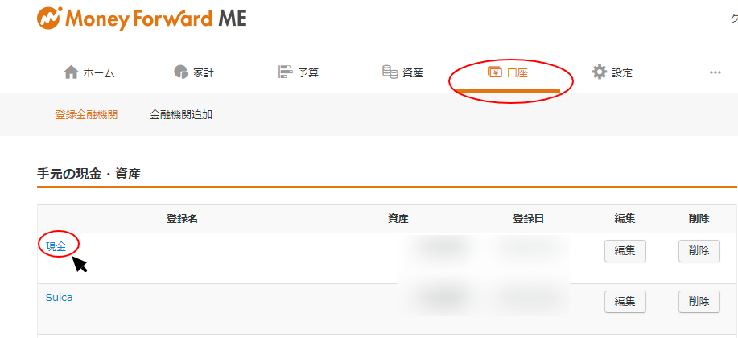

(2)画面が遷移し、残高：金額の横にある、緑色の残高修正のボタンをクリックする。



(3)用途が特定できない金額の齟齬については、修正後の残高(この場合は実際の現金残高)を入力し、過不足を実際の残高と合致するように不明金として調整する。

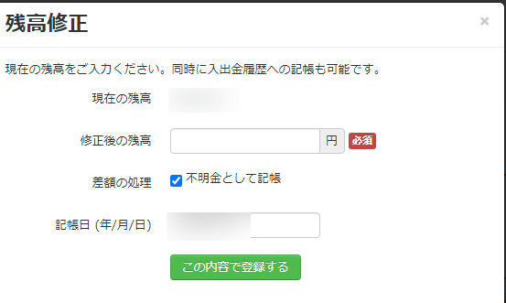

②家計のタブをクリックして、当月の入出金データをコピーしていく

末尾から初日まで全部コピーする。範囲は日付からメモまで。
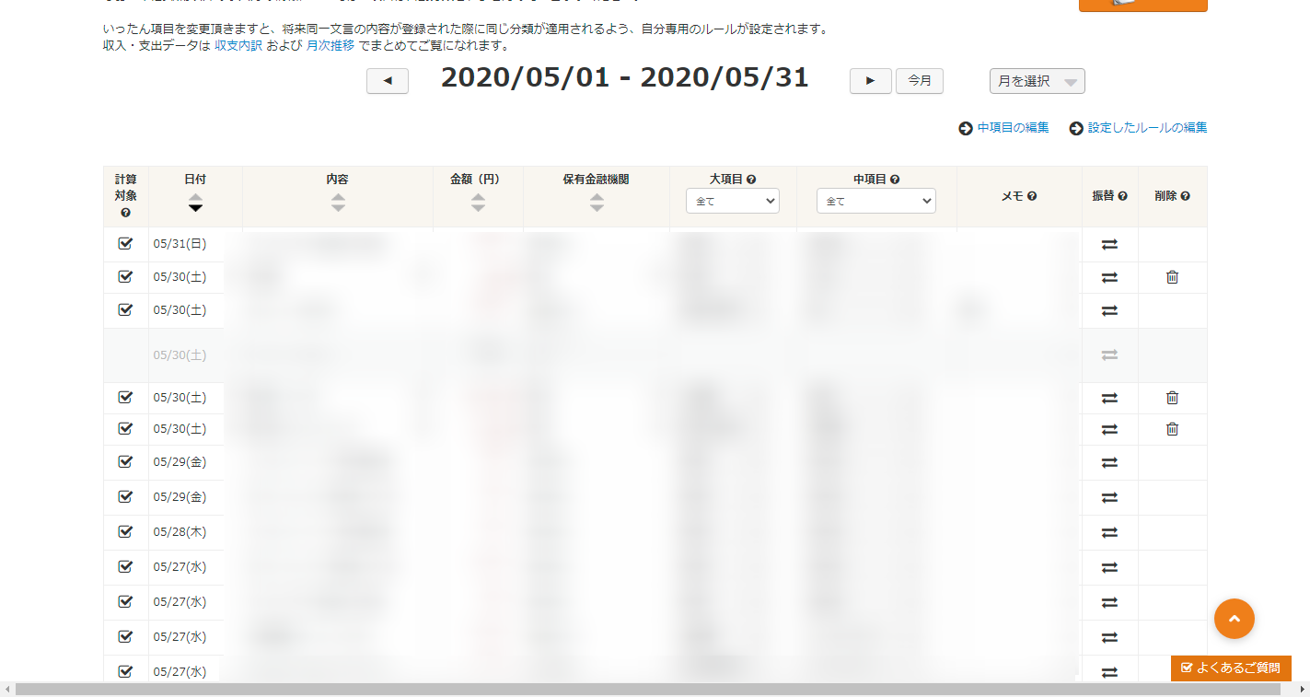

③コピーしたデータを、シート「テスト」にA193セルに貼り付ける
右の画像のように、形式を選択して貼り付けを選択する
マクロの操作対象である194行目以降にデータが入力されるよう、先頭のデータを他のデータと同じような形に修正する。
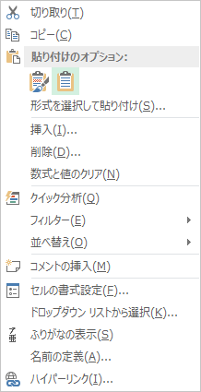

貼り付けを行うと、その時によって、行の位置が異なるが先頭のデータが正しく貼り付けられない。
194行目以降にデータがきちんと入力されているように、データの項目を他の形式に合わせる形でそれ以降の行に貼り付けする。
貼り付け完了後、192行目・193行目にあるデータも削除する。

④同シートにある「転記一括処理」のボタンを押して、「当月テンプレート」シートを作成する

データの齟齬やエラーが発生していないかの確認を行う。
moneyforwardの画面の、当月収支などがエクセルシート上の、収支：(d)-(e)と一致するか確かめる

雑費から特別経費(イレギュラーな支出)に移す項目があれば移動させる

⑤当月テンプレートの全範囲選択・コピペ。その月のシートにそのまま貼り付ける。

A列と1行に挟まれる形で見える三角形の位置をクリックする。
シート全体が選択され、全セルが選択対象になっていること(セルが灰色になっている)を確認したら、右クリックでコピーを選択。

⑥当該月のシートを選択したら、同じようにA列と1行に挟まれる形で見える三角形の位置をクリックする。
その状態のまま、右クリックで今度は貼り付けボタンを押す。
貼り付けのオプションで値貼り付け・数式貼り付けなど様々なオプションが表示されているが、一番左の全部貼り付けを選択する。
今月残高・先月残高を手入力する(今月残高はmoneyforwardHPのホーム＞総資産(左上にある)からコピーしてトレースできる)

⑦再度、入力データに不備がないか、確認を行う。また「月次まとめ」シートに各項目(固定費、残高など)がきちんと転記されているかを確認する。

⑧「テスト」シートに戻り、「転記一括処理」ボタンの右側にある、「転記後(データクレンジング)一括処理」ボタンをクリックする。

⑨ブックを保存して終了

※注意：置換コマンドで検索場所を「シート」ではなく、「ブック」にオプション変更すると、マクロがエラー処理を起こすことになる。

※隣のシートのダミーデータを「テスト」シートに貼付して、正常に動作するかテストしてみてください。

初期設定
支出の分類について

固定費：水光熱費など毎月固定でかかる支出
雑費：食費など毎月の中で変動がある雑多な支出
特別経費：その月に発生したイレギュラーな支出

上記のような基準で支出を三種類に分類している。雑費と特別経費の区分けについては、自動処理を適応せず、手入力で最終的に分類し直す
(雑費の中から、特別経費に分類したい項目を各月の特別経費欄に転記する)。

「月次まとめ」シートの仕様

「月次まとめ」シートは各月シートとリンクし（VLOOKUP関数で抽出し）、各固定費・収入などの推移を記録する。
最初に固定費(毎月恒常的に支払が発生する経費)の設定をここで行う。
「月次まとめ」シートのB列に記載された文字列をVLOOKUP関数で参照し、各月シートから合致する文字列の右にある金額を抽出している。
すること①：B列に"電気料"など、moneyforwardで「内容」として表示されている項目を、この欄に、完全一致するように入力する。

「テスト」シートの仕様

「各月雛形」シートに転記するデータはI列の「分類」により区分され、それぞれ違う行毎に集計される。
下記の電気料の場合、F列：大項目が「水道・光熱費」の場合"固定費"と判定される。



すること②：各固定費をどのような方法で、固定費と判定するか、そのルールを考える。
※なお収入についてはF列：大項目が「収入」の場合"収入"と判定している。

すること③：ルールが決まったら、F列に入力されている数式を自分の例月支出に合うように変更をする。

IF(OR(F4="住宅",F4="水道・光熱費",G4="インターネット",,C4="アマゾンプライム"),"固定費",IF(F4="収入","収入"))
この数式を変更し、「テスト」シートのI4～I185までオートフィルで数式を変更し直す。

なお、デフォルトでは下記のように判定し、分類している。

分類基準
アマゾンプライム | C列：内容が「アマゾンプライム」の場合"固定費"と判定
インターネット | G列：中項目が「インターネット」の場合"固定費"と判定
家賃 | F列：大項目が「住宅」の場合"固定費"と判定
ガス代 | F列：大項目が「水道・光熱費」の場合"固定費"と判定
水道料 | F列：大項目が「水道・光熱費」の場合"固定費"と判定
電気代 | F列：大項目が「水道・光熱費」の場合"固定費"と判定
収入 | F列：大項目が「収入」の場合"収入"と判定

マクロの仕様について

③項目の書き換えマクロでは、条件に合致した場合、C列：内容を判定用の名前に変更するよう、プログラムを組んでいる。
下の例では、C列にデビットという文字列が含まれ、かつ、その金額が500円の場合、当該のC列：内容を「アマゾンプライム」と変更するように
設定がされている。moneyforwardでは電子マネーやクレジット払いなどの場合は内容を修正することができない仕様のため、
メモ欄(エクセルの場合H列)などに特定の文字列を記載するなど、個人的なルールを設定して、エクセル上で「内容」を変更できるように当該マクロを設定した。

If _ Cells(i, "C").Value Like "デビット*" And _ Cells(i, "D").Value = -500 Then Cells(i, "C").Value = "アマゾンプライム"

すること④：その他の項目で判定ができない固定費がある場合は、③項目の書き換えマクロで、判定が正常に行われるように設定をし直す。

年度が替わった場合の処理について

「all_sheet_name」シートとそれに関連するマクロを使って、シート名を一括で置換して下さい。

https://excelkamiwaza.com/sheet_name_change.html
エクセル シート名の一括変更や置換はVBAマクロじゃなきゃ無理なの？

方法については上記のソースコードをそのまま利用させて頂きました。

